Càn
CUNG CÀN (DƯƠNG)

Trở về trang bát trạch Minh Cảnh | Xem sơ đồ cung:
Trở về trang bát trạch Lạc Việt | Càn
 | Khảm
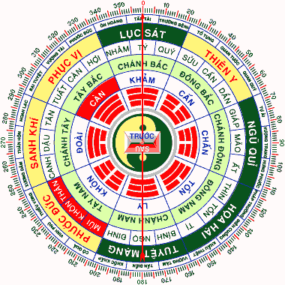
 | Cấn
 | Chấn
 | Tốn
 | Ly
 | Khôn
 | Đoài

Khảm
CUNG KHẢM (DƯƠNG)

Trở về trang bát trạch Minh Cảnh | Xem sơ đồ cung:
Trở về trang bát trạch Lạc Việt | Càn
 | Khảm
 | Cấn
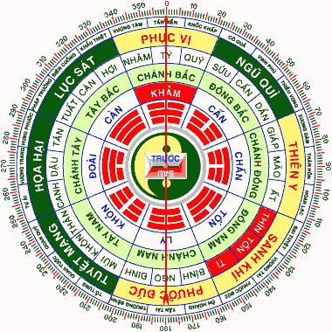
 | Chấn
 | Tốn
 | Ly
 | Khôn
 | Đoài

Cấn
CUNG CẤN (DƯƠNG)

Trở về trang bát trạch Minh Cảnh | Xem sơ đồ cung:
Trở về trang bát trạch Lạc Việt | Càn
 | Khảm
 | Cấn
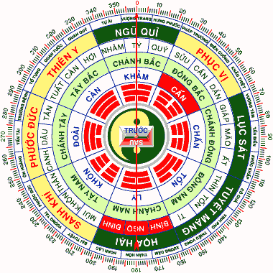
 | Chấn
 | Tốn
 | Ly
 | Khôn
 | Đoài

Chấn
CUNG CHẤN (DƯƠNG)

Trở về trang bát trạch Minh Cảnh | Xem sơ đồ cung:
Trở về trang bát trạch Lạc Việt | Càn
 | Khảm
 | Cấn
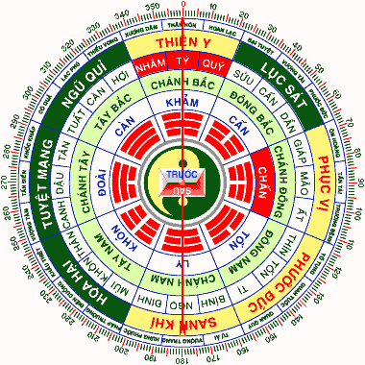
 | Chấn
 | Tốn
 | Ly
 | Khôn
 | Đoài

Tốn
CUNG TỐN (ÂM)

Trở về trang bát trạch Minh Cảnh | Xem sơ đồ cung:
Trở về trang bát trạch Lạc Việt | Càn
 | Khảm
 | Cấn
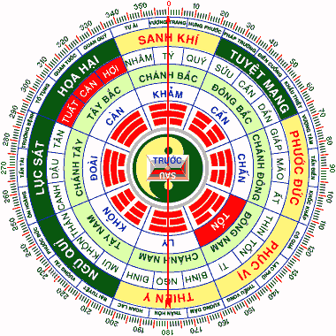
 | Chấn
 | Tốn
 | Ly
 | Khôn
 | Đoài

Ly
CUNG LY (ÂM)

Trở về trang bát trạch Minh Cảnh | Xem sơ đồ cung:
Trở về trang bát trạch Lạc Việt | Càn
 | Khảm
 | Cấn
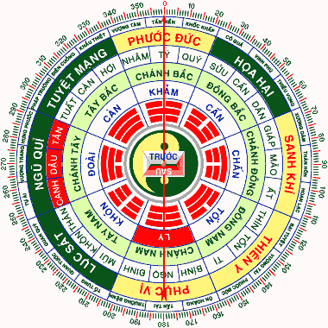
 | Chấn
 | Tốn
 | Ly
 | Khôn
 | Đoài

Khôn
CUNG KHÔN (ÂM)

Trở về trang bát trạch Minh Cảnh | Xem sơ đồ cung:
Trở về trang bát trạch Lạc Việt | Càn
 | Khảm
 | Cấn
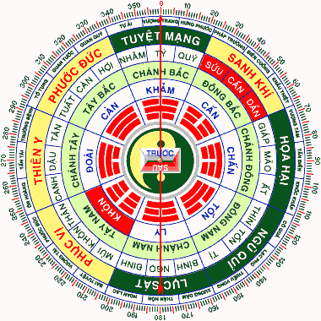
 | Chấn
 | Tốn
 | Ly
 | Khôn
 | Đoài

Đoài
CUNG ĐOÀI (ÂM)

Trở về trang bát trạch Minh Cảnh | Xem sơ đồ cung:
Trở về trang bát trạch Lạc Việt | Càn
 | Khảm
 | Cấn
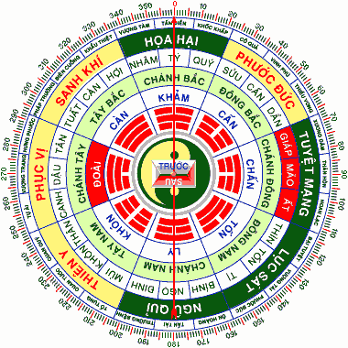
 | Chấn
 | Tốn
 | Ly
 | Khôn
 | Đoài

